Foglio1
PACKING LIST INDITEX KIDS
PHOTO | ARTICLE | DESCRIPTION | BARCODE | HTS | NET WEIGHT | GROSS WEIGHT | MADE IN | TOTAL Q.TY | RETAIL PRICE
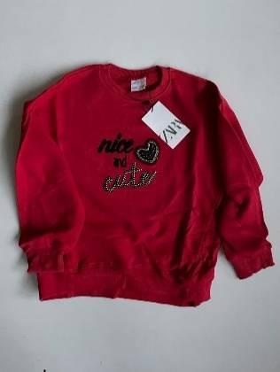 | 9007/749/600 | MAGLIE ROSSE NICE | 09007749600097 | 61099000 | 0.19 | 0.21 | MAROCCO | 1482 | 15.95
 | 5029/213/621 | MAGLIA DISNEY | 05029213621241 | 61102000 | 0.13 | 0.15 | MAROCCO | 560 | 12.95
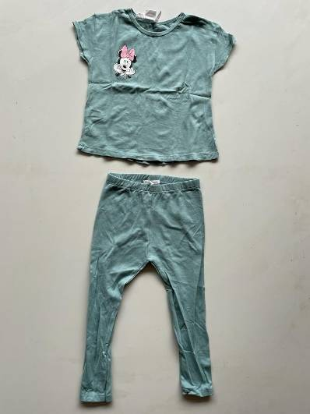 | 5014/204/621 | PANTALONI DISNEY | 05014204621485 | 61099000 | 0.13 | 0.15 | MAROCCO | 560 | 10.99
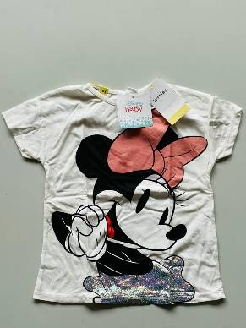 | 1022/288/712 | MAGLIA MINNIE DISNEY | 01022288712245 | 61102000 | 0.12 | 0.14 | MAROCCO | 280 | 14.99
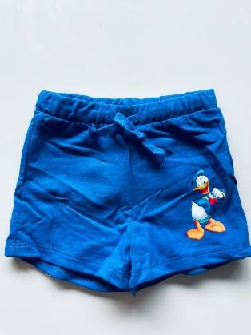 | 1010/800/250 | PANTALONE CORTO PAPERINO | 01010800250092 | 61099000 | 0.10 | 0.12 | MAROCCO | 342 | 9.99
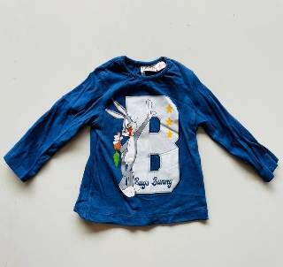 | 5014/823/430 | MAGLIA M/L BUGS BUNNY | 05014823430062 | 61099000 | 0.12 | 0.14 | PORTOGALLO | 399 | 15.95
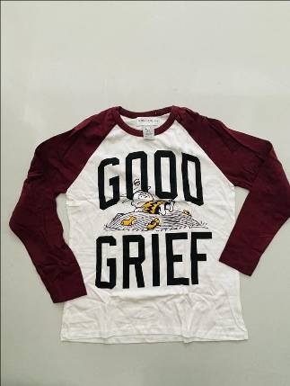 | 5014/747/681 | MAGLIA M/L PEANUT | 05014747681106 | 61099000 | 0.12 | 0.14 | PORTOGALLO | 286 | 23.95
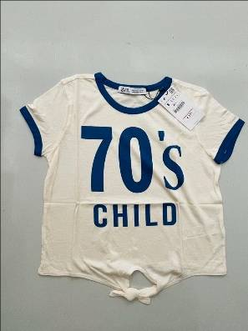 | 1551/022/400 | T-SHIRT 70'S CHILD | 01551022400020 | 61102000 | 0.10 | 0.12 | PORTOGALLO | 294 | 17.95
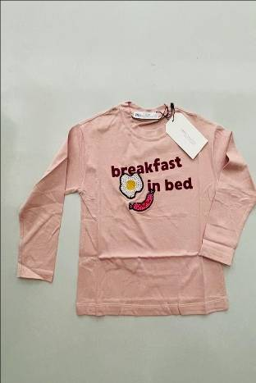 | 1551/234/800 | T-SHIRT M/L | 01551234800021 | 61099000 | 0.12 | 0.14 | MAROCCO | 285 | 25.95
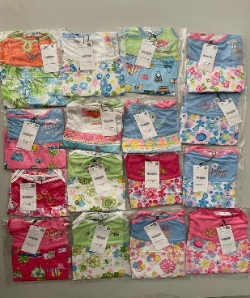 | 1551/040/800 | VESTITINI S/S FANTASY BIMBA ASSORTITI COLORI E FANTASIE | 0155104080031 | 61102000 | 0.08 | 0.10 | PORTOGALLO | 4617 | 15.95
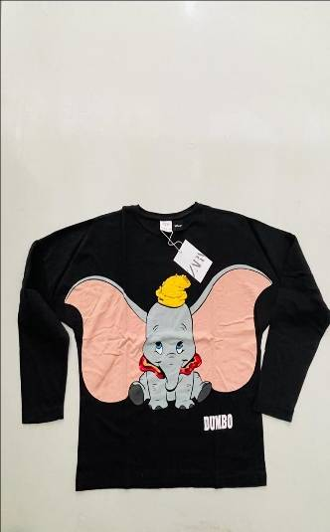 | 5643/580/812 | MAGLIA M/L DUMBO | 05643580812189 | 61099000 | 0.14 | 0.16 | PORTOGALLO | 189 | 15.95
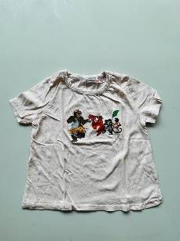 | 5014/816/666 | T-SHIRT BIMBA | 05014816666362 | 61102000 | 0.10 | 0.12 | PORTOGALLO | 342 | 15.99
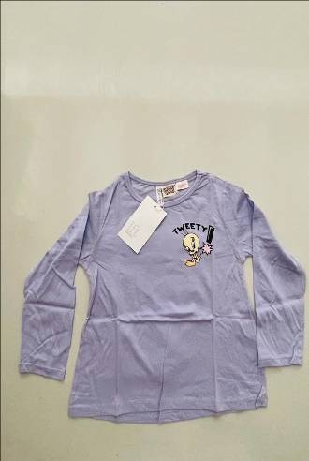 | 5064/204/612 | T-SHIRT M/L TWEETY | 05064204612242 | 61099000 | 0.12 | 0.14 | PORTOGALLO | 540 | 15.99
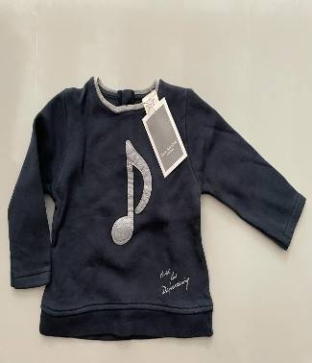 | 1887/330/800 | MAGLIA M/L | 01887330800094 | 61099000 | 0.14 | 0.16 | PORTOGALLO | 986 | 14.95
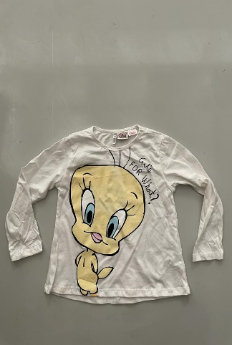 | 5064/204/612 | T-SHIRT M/L TWEETY | 05064204612242 | 61099000 | 0.12 | 0.14 | PORTOGALLO | 1676 | 13.99
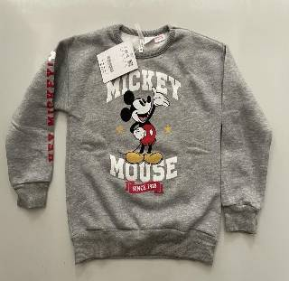 | 5054/801/803 | MAGLIA MICKEY MOUSE | 05054801803365 | 61099000 | 0.16 | 0.18 | PORTOGALLO | 286 | 17.99
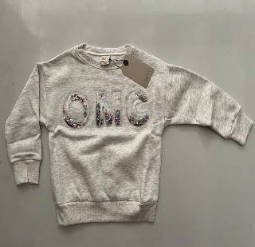 | 5431/708/803 | MAGLIA OMG | 05431708803054 | 61099000 | 0.16 | 0.18 | PORTOGALLO | 256 | 15.95
 | 1551/040/250 | LEGGINS BIMBA | 01551040250034 | 61099000 | 0.12 | 0.14 | PORTOGALLO | 392 | 15.95
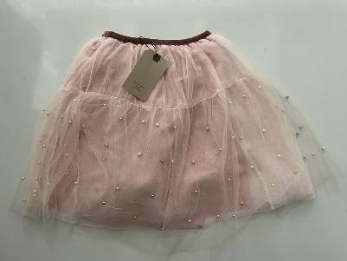 | 5350/705/620 | GONNA BIMBA | 05350705620337 | 61099000 | 0.15 | 0.17 | MAROCCO | 480 | 19.95
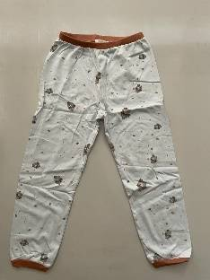 | 4608/117/400 | PANTOLONCINO LUNGO | 44608117400450 | 61099000 | 0.1 | 0.12 | PORTOGALLO | 112 | 12.99
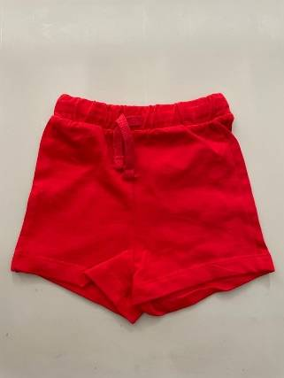 | 1010/800/401 | PANTALONCINI CORTI | 01010800401098 | 61099000 | 0.08 | 0.10 | PORTOGALLO | 342 | 10.95
 |  |  |  |  |  |  |  | 14706

